西宁海轩
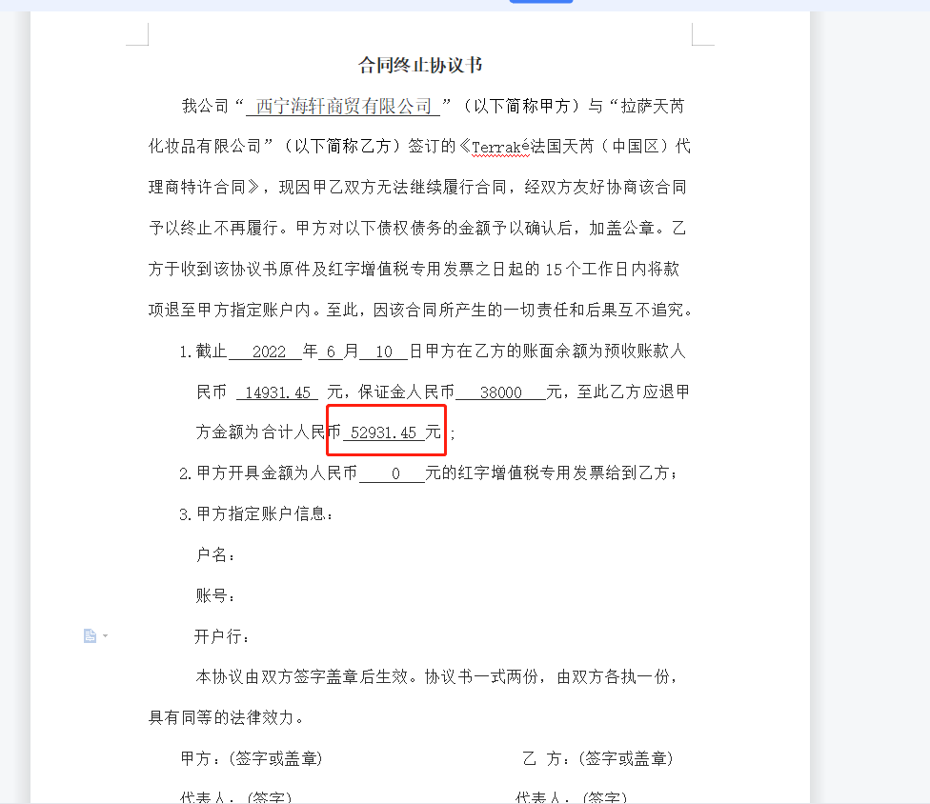
拉萨天芮商贸有限公司-往来对账单
供应商名称： | 西宁海轩商贸有限公司 |  |  |  | 返回 |  |  |  |  |  |  |  | 对账单日期 | 2022-07-31
日期 | 摘要 | 收款 |  |  | 其他 |  |  | 核销 |  | 出库 |  |  |  | 冻结款 | 可用额度
 |  | 保证金 | 工行 | 招行 | 订单结案 |  |  | 现金核销 | 非现金核销 | 现金核销 | 非现金核销 | 现金 | 调换货 |  | 非现金核销 | 现金 | 现金核销 | 调换货 | 合计
 |  |  |  |  | 现金 | 现金核销 | 非现金核销
2022-11-30 | 上期余额 | 0.00 | 3,094,743.60 | -52,931.45 | 109,348.01 | 0.00 | 0.00 | 84,010.84 | 244,588.40 | 0.00 | 244,588.40 | 3,235,171.00 | 0.00 | 0.00 | -0.00 | 0.00 | 0.00 | 0.00 | -0.00 | 实际余额

2022-10-31 | 本月合计 | 0.00 | 0.00 | 0.00 | 0.00 | 0.00 | 0.00 | 0.00 | 0.00 | 0.00 | 0.00 | 0.00 | 0.00 | 0.00
2022-10-31 | 合计 | 0.00 | 3,094,743.60 | -52,931.45 | 109,348.01 | 0.00 | 0.00 | 84,010.84 | 244,588.40 | 0.00 | 244,588.40 | 3,235,171.00 | 0.00 | 0.00 | -0.00 | 0.00 | 0.00 | 0.00 | -0.00 | 实际余额

 |  |  | 公司邀请代理商开开会，人家机票都买好了。然后领导们好像是通知他们不让来了，要求他们退票产生了机票款1732元
 |  |  | 现金核销款： | 4518-1732=2786 |  |  |  |  |  |  |  |  |  |  |  |  |  | 代理商申请红字发票-14931.45
 |  |  | 现金核销返利调整： | 2786-2786/0.38*0.2=1319.68 |  |  |  |  |  |  |  |  |  |  |  |  |  | 应退还余款 | 14931.45
备注： |  |  |  |  |  |  |  |  |  |  |  |  |  |  |  |  |  | 应退还保证金 | 38000.00
请五日内在对账单上盖章确认返传。未收到回传确认对账单，则视为默认此对账单金额。感谢您对我司的支持，谢谢配合！ |  |  |  |  |  |  |  |  |  |  |  |  |  |  |  |  |  | 应退还合计金额 | 52931.45
已经分解的款项不再进行调整，请知悉！
如需开具发票，请在当月及时将开票资料和营业执照递交我司，隔月作废！

